Bug Report
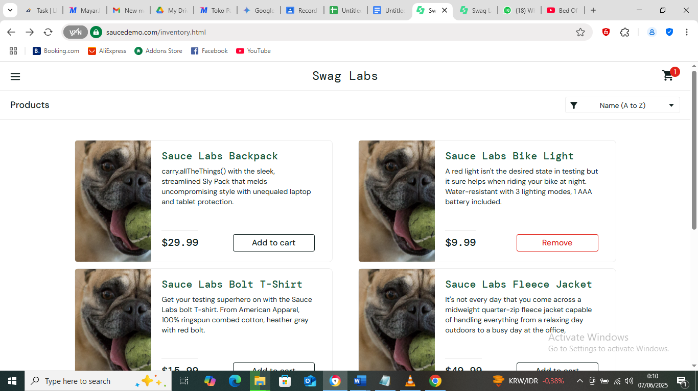
Username | standard_user
Password | secret_sauce

ID Laporan Bugs | Kesimpulan | Alur Terjadinya Bugs | Hasil Semestinya | Hasil Didapat | Tingkat Keseriusan | Prioritas | Lampiran
Rep BG 01 | Pada peramban Chrome dengan akun visual_user apabila halaman direfresh harganya ke roll (random) terus | - User log in dengan akun visual_user - User diarahkan ke halaman katalog barang - User melakukan refresh halaman | - User log in dengan akun visual_user - User diarahkan ke halaman katalog barang - User melakukan refresh halaman - Harga tidak berlipat seiring halaman yang direfresh | - Harga barang berlipat (random) seiring halaman yang direfresh | Critical | High
Rep BG 02 | Thumbnail barang pada akun visual_user ngacak/ bercampur dengan akun standar_user | - User log in dengan akun visual_user - User diarahkan ke halaman katalog barang - User berada pada halaman dan klik detil pada satu barang | - User log in dengan akun visual_user - User diarahkan ke halaman katalog barang - User berada pada halaman dan klik detil pada satu barang - Thumbnail/ foto barang pada katalog tidak berbeda/ tidak berubah ketika diklik detil | - Thumbnail/ foto barang pada katalog berbeda atau berubah ketika diklik detil | Critical | High
Rep BG 03 | Pada AVG browser bila login dua tab dengan user berbeda, maka log in didirect ke log in terakhir | - User log in dengan akun standar_user pada satu tab - user diarahkan ke halaman katalog barang - User buka halaman log in pada tab lain dengan akun problem_user - User diarahkan ke halaman katalog barang - User melakukan refresh | - User hanya dapat log in dengan satu akun - Perlu otentifikasi/ alert bahwa user log in dengan dua akun atau sesi anda sudah habis | - Akun/ user pertama/ awal auto tertutup | Critical | High
Rep BG 04 | Pada akun problem user, gambar detil produk berbeda dengan tumbnail | - User log in dengan akun problem_user pada satu tab - User diarahkan ke halaman katalog barang - User klik salah satu barang | - Gambar pada thumbnail semestinya sama dengan gambar detil | - Gambar thumbnail berbeda dengan gambar detil | Trivial | Medium
Rep BG 05 | Pada akun perfomance load page terasa lama atau berat | - User log in dengan akun performance_glitch_user - User klik submit - User diarahkan ke halaman katalog barang - User berada pada halaman katalog barang - User klik detil salah satu barang - User klik kembali ke product | - Tidak ada time delay untuk user mengeksplorasi halaman katalog padahal koneksi aman/ lancar | - User menghadapi sedikit delay saat kembali ke halaman sebelumnya | Trivial | Medium
Rep BG 06 | Pada akun problem user, menu sorting tidak berjalan | - User log in dengan akun problem user - User diarahkan ke halaman katalog barang - User mensortir berdasar abjad maupun harga | - User mendapatkan daftar barang berdasar sortirannya | - Fitur Sortir tidak berjalan | Minor | Medium
Rep BG 07 | Pada akun standar user, sortir tidak pada kondisi akhirnya (kembali ke default, yakni A - Z) setelah diklik detil | - User log in dengan akun standar user - User diarahkan ke halaman katalog barang - User sortir berdasar abjad - User klik/ pilih salahsatu barang - User kembali dengan fungsi back pada browser atau kembali ke produk | - User mendapatkan halaman sortir | - User mendapati halaman katalog barang default | Minor | Medium
Rep BG 08 | Di avg browser bila koneksi sudah dputus namun masih bisa log in | - User dalam keadaan offline - User log in dengan akun standar user - User diarahkan ke halaman katalog barang | - User tidak dapat melanjutkan eksplorasi | - User masih dapat masuk ke halaman katalog barang | Critical | High | Ternyata ini bukan bugs, tapi cache
Rep BG 09 | Tampilan pada peramban PC berbeda dengan peramban HP | - User membuka halaman saucedemo.com pada HP - User membuka halaman saucedemo.com pada PC | - User mendapati tampilan yang sama atau mirip (versi mobile) | - User mendapati theme yang berbeda | Trivial | Medium
Rep BG 10 | Foto barang pada peramban HP berbeda dengan peramban PC | - User membuka halaman saucedemo.com pada HP - User diarahkan ke halaman katalog barang - User membuka halaman saucedemo.com pada PC - User diarahkan ke halaman katalog barang | - User mendapati tampilan katalog barang yang sama atau mirip (versi mobile) | - User mendapati nama barang yang sama pada PC dan HP namun dengan gambar yang berbeda | Trivial | Medium

